QUIEN
EaSy Solutions
Somos una compañia en donde apoyamos a las empresas en la automatización de todos los procesos que se implementarán en tu sistema Easy Solutions, con un equipo especializado de la mano de técnicos que harán que el sistema se adecue al personal de tu empresa.

MISION
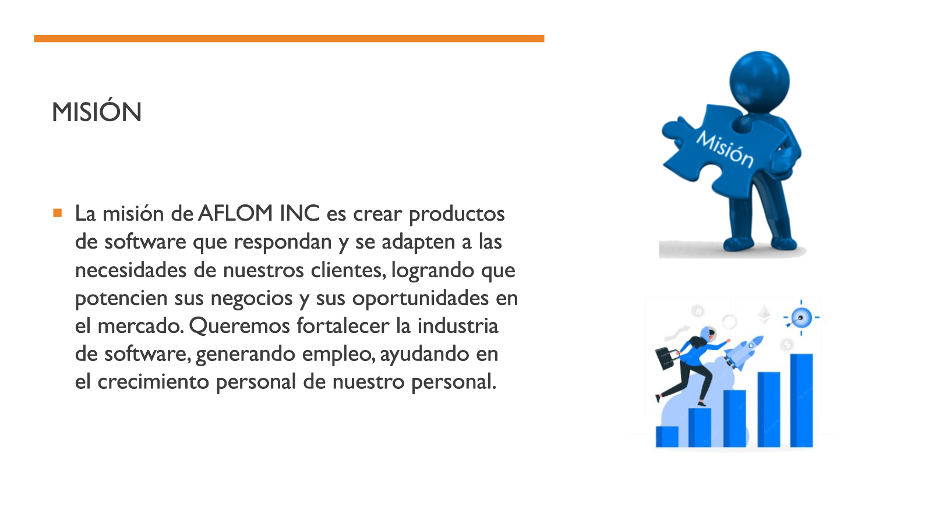
Mision

VISION
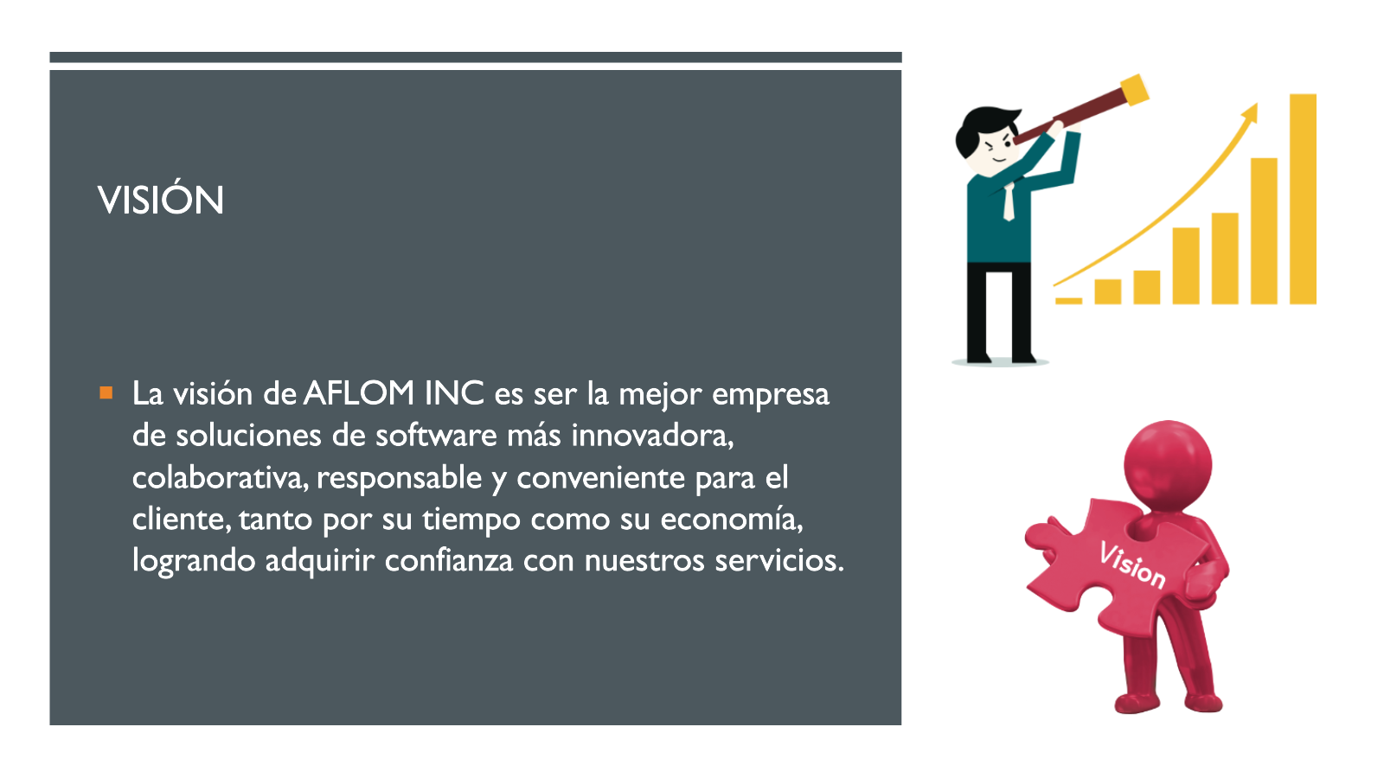
Vision

PRINCIPIOS
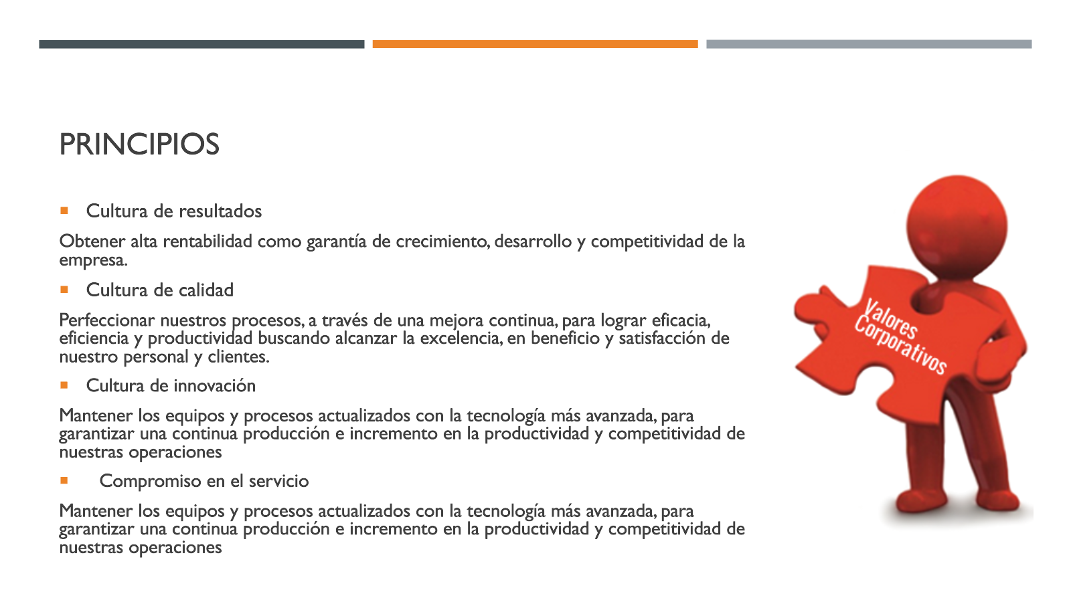
Principios

VALORES
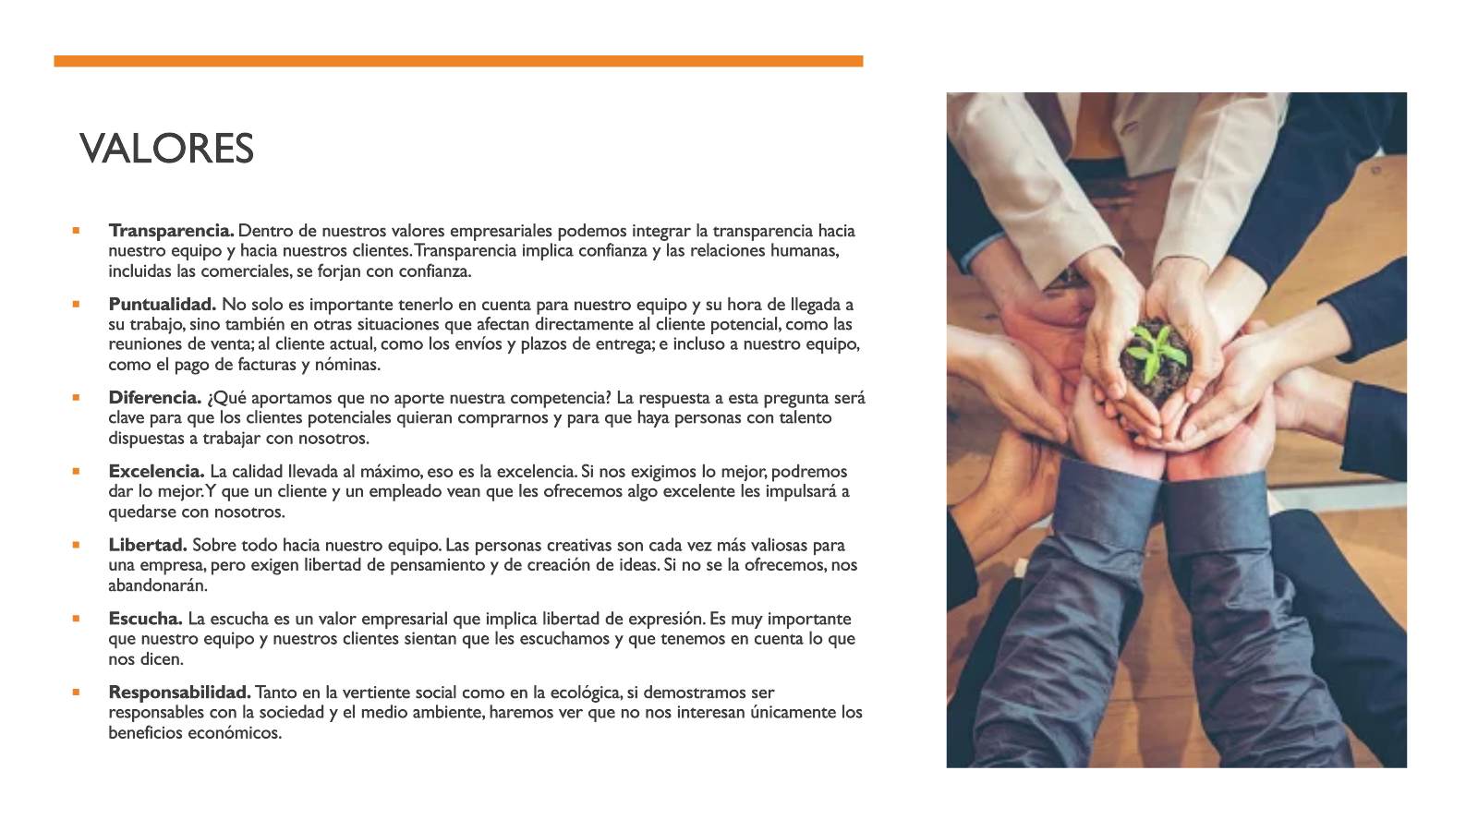
Valores

